상품제안서
볼빅 V 패턴 이중 방풍우산 볼빅 우산 골프 우산 | 상품코드: F26249

 |  |  |  |  |  |  | 02-412-0044 | www.easy1.co.kr
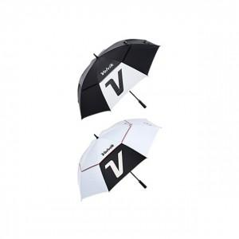

【상세/제작정보】

【인쇄/포장옵션】 | / 포장불가능

【공급단가】 | 수량 | 20~ | 50~ | 100~ | 300~ | 500~
*VAT별도 | 단가 | 38,120원 | 37,510원 | 36,600원 | 35,680원 | 35,070원

【상품 URL】 | https://dev.easy1.co.kr:443/src/goods_detail.php?gdno=26249

